Sheet1
PECS程序需求
 |  |  | 人物 | 场景 | 程序需求（练习） | 注
 | 首页 |  | 老师 小华 辅导老师 | 进入界面，是通用场景（美术组提供），小华的头上显示：中度自闭症患者，小华，四岁。 教师的手上显示：教师。 辅导教师的头上显示：辅导教师。 旁边文字显示： 强化物：巧克力片、海苔饼干、薯片、小汽车。 负强化物：香蕉、苹果、雪饼。 中性刺激物：帽子、牛奶、积木、故事书。 下方有开始按钮。 | 进入界面，点击开始，进入。 每个阶段，有闪光点提示操作者进行操作，每一阶段结束，有测试题。所有的闪光点提醒时间为5秒。文字框提醒时间为2秒。 点击退出，退出程序。 点击最小化，则最小化窗口。 点击重做：第一二阶段，点击重做，则原样重复。如果是3-6阶段，则随机换了强化物、负强化物和中性刺激物。 | 镜头始终在教师的角度，镜头相当于教师的眼睛。
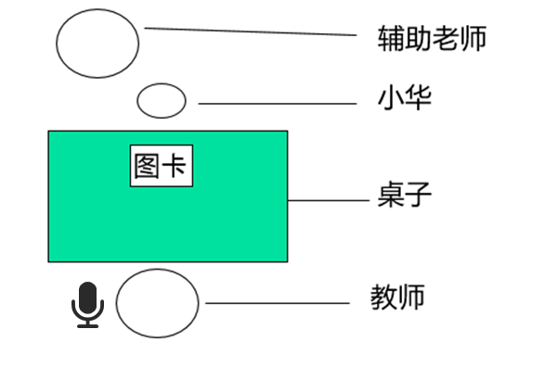 | 第一阶段 以物换物 | 第一关 初次练习 | 老师 小华 辅导老师 | 小华和辅助老师坐在桌子的一边，老师坐在对面。桌上有一张巧克力片的图卡。 桌上有巧克力片 小华看见了伸手隔着桌子抢。 2秒内辅导老师先抓住小华的手，辅助小华拿桌上的图卡。然后抓着小华的手把图卡递给老师。 老师拿到图卡，说“小华要巧克力片呀”，马上拿一片给小华。 | 进入界面，闪光点提醒操作者选择强化物，这个等待时间可以无限延长，点击“选择强化物”，则弹出选择框，选择完毕点击确定，再返回这一页后1秒，触发小华抢的动画。 小华动画播放结束，用闪光点提醒操作者点击辅导老师的手。 等待5秒，如果没有点击，则显示提醒“需要辅导老师协助”，显示2秒后消失，这一步骤重新开始。 如果5秒内能点击，则触发辅导教师抓住小华的手拿卡的动画。 播放结束，再提醒操作者点击辅导老师的手，如果5秒内没有点击，则显示提醒“需要辅导教师协助”，显示2秒后消失，这一步骤重新开始。如果点击，则触发辅导教师抓住小华的手递的动画。 播放结束，提醒操作者点击教师的手，如果5秒内没有点击，则提醒“需要教师接卡”，显示2秒后消失，这一步骤重新开始。如果5秒内点击，则触发接图卡的动作。 播放结束，提醒操作者点击话筒，如果5秒内没有点击，则提醒“需要教师说话”，显示2秒后消失，这一步骤重新开始。如果5秒内点击，则话筒旁边显示“小华要XXX呀” 显示2秒，结束后，提醒操作者点击教师的手，如果5秒内没有点击，则提醒“需要教师给相应物品”，显示2秒后消失，这一步骤重新开始。如果5秒内点击，点击后触发教师给小华的动画。 播放结束，触发小华接过XXX。 播放结束，出现下一关和重做的按钮。
 |  | 第二关 减少辅助 | 老师 小华 辅导老师 | 小华和辅助老师坐在桌子的一边，老师坐在对面。桌上有一张巧克力片的图卡。 桌上有巧克力片 小华看见了伸手隔着桌子抢。 2秒内辅导老师点一下小华的手，小华独自去拿桌上的图卡，然后递给老师。 老师拿到图卡，说“小华要巧克力片呀”，马上拿一片给小华。 | 进入界面后1秒，触发小华抢的动画。 小华动画播放结束，用闪光点提醒操作者点击辅导老师的手。 点击后，触发辅导教师点小华的手的动画。 播放结束，触发小华拿卡并给卡的动画。 播放结束，提醒操作者点击教师的手，点击后触发接图卡的动作。 播放结束，提醒操作者点击话筒，点击后话筒旁边显示“小华要XXX呀” 显示2秒，结束后，提醒操作者点击教师的手，点击后触发教师给小华的动画。 播放结束，触发小华接过XXX。 播放结束，出现下一关和重做的按钮。
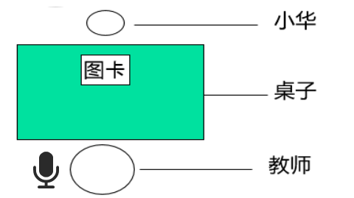 |  | 第三关 独立完成 | 老师 小华 | 小华坐在桌子的一边，老师坐在对面。桌上有一张巧克力片的图卡。 桌上有巧克力片 小华拿到图卡后，把图卡递给老师。 老师拿到图卡，说“小华要巧克力片呀”，马上拿一片给小华。 | 进入界面后1秒，触发小华拿卡并给卡的动画。 播放结束，提醒操作者点击教师的手，点击后触发接图卡的动作。 播放结束，提醒操作者点击话筒，点击后话筒旁边显示“小华要XXX呀” 显示2秒，结束后，提醒操作者点击教师的手，点击后触发教师给小华的动画。 播放结束，触发小华接过XXX。 播放结束，出现下一关和重做的按钮。

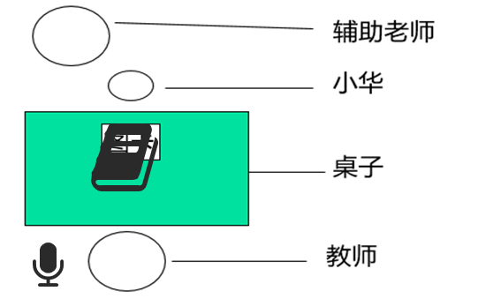 | 第二阶段 增强自发性的沟通 | 第一关 自发沟通 | 老师 小华 辅导老师 | 小华和辅助老师坐在桌子的一边，老师坐在对面。桌上沟通本里一张巧克力片的图卡。 桌上有巧克力片 小华看见后发现桌上没有单独的图卡，伸手要抢。 辅导老师抓着小华的手，去翻开沟通本里的图卡。 小华拿到图卡后，把图卡递给老师。 老师拿到图卡，说“小华要巧克力片呀”，马上拿一片给小华。 | 进入界面后1秒，触发小华抢的动画。 小华动画播放结束，用闪光点提醒操作者点击辅导老师的手。 点击后，触发辅导教师抓住小华的手翻开的动画。 播放结束，触发小华拿卡递卡的动画 播放结束，提醒操作者点击教师的手，点击后触发接图卡的动作。 播放结束，提醒操作者点击话筒，点击后话筒旁边显示“小华要XXX呀” 显示2秒，结束后，提醒操作者点击教师的手，点击后触发教师给小华的动画。 播放结束，触发小华接过XXX。 播放结束，出现下一关和重做的按钮。
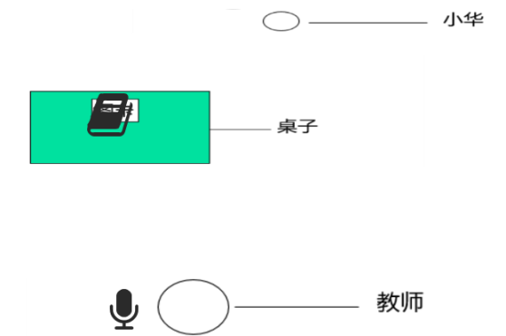 |  | 第二关 距离变化 | 老师 小华 | 小华在桌子的一边，教师坐在桌子的另一边。都离桌子比较远。桌上沟通本里面有一张巧克力片的图卡。 桌上有巧克力片 小华在远处，看到老师吃东西后，回到桌子面前 ，发现桌上没有单独的图卡，去翻开沟通本拿出图卡， 绕过桌子走到老师面前，把图卡递给老师。 老师拿到图卡，说“小华要巧克力片呀”，马上拿一片给小华。 | 进入界面后1秒，触发小华从远处走到桌子前，用手翻开拿卡再走到教师面前递卡的动画。 播放结束，提醒操作者点击教师的手，点击后触发接图卡的动作。 播放结束，提醒操作者点击话筒，点击后话筒旁边显示“小华要XXX呀” 显示2秒，结束后，提醒操作者点击教师的手，点击后触发教师给小华的动画。 播放结束，触发小华接过XXX。 播放结束，出现下一关和重做的按钮。
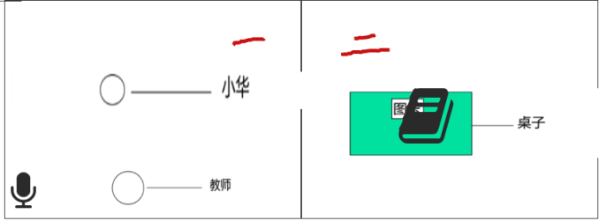 |  | 第三关 主动沟通 | 老师 小华 | 小华和教师在教室一，沟通本和图卡桌子在教室二，教室一与教室二之间有门可以通过。 桌上有巧克力片 （不要用上帝视角，始终用教师视角）小华一开始在教室一，看到桌子上的巧克力片后去教室二， 小华拿到图卡后，把图卡递给老师。 老师拿到图卡，说“小华要巧克力片呀”，马上拿一片给小华。 | 进入界面后1秒，触发小华从教室一走到教室二的桌子前，用手翻开拿卡再走到教师面前递卡的动画。 播放结束，提醒操作者点击教师的手，点击后触发接图卡的动作。 播放结束，提醒操作者点击话筒，点击后话筒旁边显示“小华要XXX呀” 显示2秒，结束后，提醒操作者点击教师的手，点击后触发教师给小华的动画。 播放结束，触发小华接过XXX。 播放结束，出现下一关和重做的按钮。

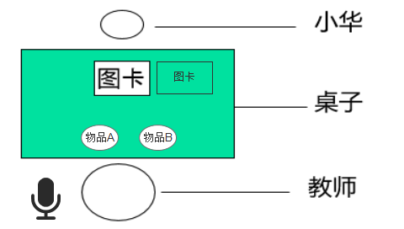 | 第三阶段 分辨图片 | 第一关 区辨喜欢和不喜欢物品的图卡 | 老师 小华 | 小华坐在桌子的一边，老师坐在对面。桌上有一张强化物A和另一张负强化物B的图卡和实物。(图卡和实物相对应) 小华拿的B卡，老师给相应的物品。 B是小华不喜欢的东西，小华双手推开物品拒绝。 然后教师在A的图卡指指，小华拿到强化物A图卡后，把图卡给老师 老师拿到图卡，说“小华要A呀”，马上拿一个给小华。 小华开心的吃巧克力片 | 进入界面后1秒，触发小华拿B卡递卡的动画。 播放结束，提醒操作者点击教师的手，点击后触发接图卡的动作。 播放结束，提醒操作者点击教师的手，点击后触发教师给小华B的动画。 播放结束，触发小华用手推开B的动画。 播放结束，提醒操作者点击教师的手，点击后触发教师指A卡的动画。 播放结束，触发小华拿起A卡、递卡的动画。 播放结束，提醒操作者点击教师的手，点击后触发教师接卡的动画。 播放结束，提醒操作者点击话筒，点击后话筒旁边显示“小华要XXX呀” 显示2秒，结束后，提醒操作者点击教师的手，点击后触发教师给小华的动画。 播放结束，触发小华接过XXX。 播放结束，出现下一关和重做的按钮。
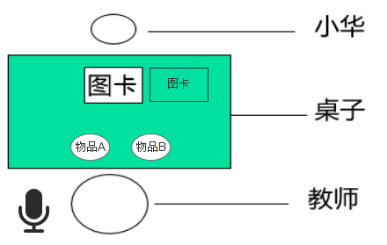 |  | 第二关 区辨两个喜欢物品的图卡 | 老师 小华 | 小华坐在桌子的一边，老师坐在对面。桌上有一张强化物A和另一张强化物B的图卡和实物。(图卡和实物相对应) 教师手上有一个强化物A和B， 小华拿到A图卡后，递给老师。 老师接过图卡后，说“自己拿”。 小华错拿，拿到强化物B，则老师一只手拿走强化物，另一只手指指B的强化物图卡。 小华看到后拿起图卡B，递给老师。 老师接过图卡并说：“哦，小华要B”并递给小华。 | 进入界面后1秒，触发小华拿A卡递卡的动画。 播放结束，提醒操作者点击教师的手，点击后触发接图卡的动作。 播放结束，提醒操作者点击话筒，显示“自己拿”。 播放结束，触发小华拿起B的动画。 播放结束，提醒操作者点击教师的手，点击后触发教师拿走B动画。 播放结束，提醒操作者点击教师的手，点击后触发教师指指B的动画。 播放结束，触发小华拿起B卡的动画。 播放结束，提醒操作者点击教师的手，点击后触发教师接卡的动画。 播放结束，提醒操作者点击话筒，点击后话筒旁边显示“小华要XXX呀” 显示2秒，结束后，提醒操作者点击教师的手，点击后触发教师给小华的动画。 播放结束，触发小华接过XXX。 播放结束，出现下一关和重做的按钮。
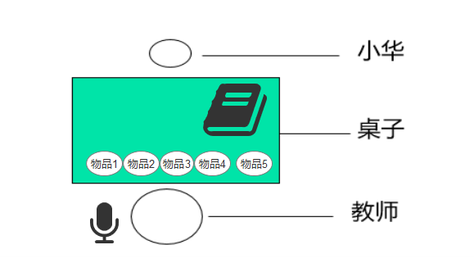 |  | 第三关 区辨多张图片 |  | 小华坐在桌子的一边，老师坐在对面。桌上沟通本里有3张强化物和2张负强化物的图卡，桌子上有5个实物。 小华翻开沟通本，第一页（橙色）有4张图卡（有2负强化物和2强化物），第二页（红色）只有一张图卡（是强化物）。 小华拿到第二页的图卡后，递给老师。 老师接过图卡后，老师说:"哦，小华要A“ 然后将物品递给小华。 | 进入界面后1秒，触发小华翻开沟通本并拿出图卡，递给老师的动画。 播放结束，提醒操作者点击教师的手，点击后触发接图卡的动作。播放结束，提醒操作者点击话筒，点击后话筒旁边显示“小华要XXX呀” 显示2秒，结束后，提醒操作者点击教师的手，点击后触发教师给小华的动画。 播放结束，触发小华接过XXX。 播放结束，出现下一关和重做的按钮。

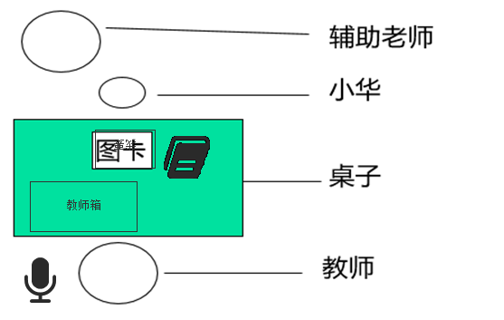 | 第四阶段 句型表达 | 第一关 句型表达 | 老师 小华 辅导老师 | 小华坐在桌子的一边，老师坐在对面。桌上有沟通本，沟通本旁边有句带，上面贴着“我要”的字卡。 小华翻开沟通本，翻一次找到图卡（随机，程序控制）。 辅导老师抓着小华的手把图卡贴在我要的句带右边。辅导老师回到初始状态。 小华独自把句带给老师。 老师拿到图卡，说一遍，从老师箱拿相应的给小华。（做默认动作，给什么东西程序控制） | 进入界面1秒后，触动小华翻开沟通本的动画。 播放结束，提醒操作者点击辅导教师的手，点击后触发辅导教师抓着小华的手把图卡粘在句带上的动画。 播放结束，触发小华把句带递给教师的动画。 播放结束，提示操作者点击教师的手，播放教师接卡的动画。 播放结束，提醒操作者点击话筒，点击后话筒旁边显示“小华要XXX呀” 显示2秒，结束后，提醒操作者点击教师的手，点击后触发教师给小华的动画。 播放结束，触发小华接过XXX。 播放结束，出现下一关和重做的按钮。
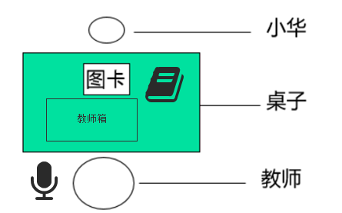 |  | 第二关 独立组句 | 老师 小华 | 小华坐在桌子的一边，老师坐在对面。桌上有沟通本，沟通本旁边有句带， 小华翻开沟通本，翻一次找到“我要“字卡贴在句带上，再翻一次找到图卡（随机，程序控制）贴在我要右边。 小华独自把句带给老师。 老师拿到图卡，说一遍，从老师箱拿相应的给小华。（做默认动作，给什么东西程序控制） | 进入界面1秒后，触动小华翻开沟通本，并把字卡和图卡都粘在句带的动画。 播放结束，提示操作者点击教师的手，播放教师接卡的动画。 播放结束，提醒操作者点击话筒，点击后话筒旁边显示“小华要XXX呀” 显示2秒，结束后，提醒操作者点击教师的手，点击后触发教师给小华的动画。 播放结束，触发小华接过XXX。 播放结束，出现下一关和重做的按钮。
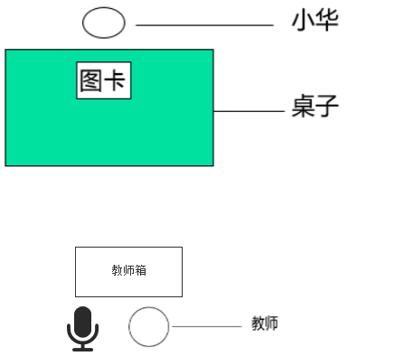 |  | 第三关 主动要求 | 老师 小华 | 小华坐在桌子的一边，老师坐在远处对面。桌上有沟通本，沟通本旁边有句带， 小华翻开沟通本，翻一次找到“我要“字卡贴在句带上，再翻一次找到图卡（随机，程序控制）贴在我要右边。 小华独自绕过桌子走到老师面前把句带给老师。 老师拿到图卡，说一遍，从老师箱拿相应的给小华。（做默认动作，给什么东西程序控制） | 进入界面1秒后，触动小华翻开沟通本，并把字卡和图卡都粘在句带，并走到老师的面前的动画。 播放结束，提示操作者点击教师的手，播放教师接卡的动画。 播放结束，提醒操作者点击话筒，点击后话筒旁边显示“小华要XXX呀” 显示2秒，结束后，提醒操作者点击教师的手，点击后触发教师给小华的动画。 播放结束，触发小华接过XXX。 播放结束，出现下一关和重做的按钮。

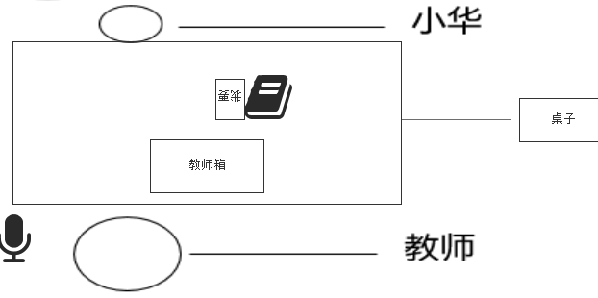 | 第五阶段 接受性问句 | 第一关 问句训练 | 老师 小华 | 小华坐在桌子的一边，老师坐在对面。桌上有沟通本，沟通本旁边有“我要”字卡，贴着句带。 老师左手上拿着A（随机，程序控制）问小华“小华要什么”。问完后，右手指着沟通本点两次后，指字卡点两次。 小华翻开沟通本，拿到图卡A后贴在句带右边。 小华独自把句带交给老师。 老师拿到图卡，说一遍，把手里相应的东西给小华。（做默认动作，给什么东西程序控制） | 进入界面1秒后，提示操作者点击话筒，显示“小华要什么？” 显示结束，提示操作者点击教师的手，点击后播放教师手指沟通本、并指字卡的动画。 播放结束，触发小华翻开沟通本并把图卡贴在句带，并递给教师的动画。 播放结束，提示操作者点击教师的手，播放教师接卡的动画。 播放结束，提醒操作者点击话筒，点击后话筒旁边显示“小华要XXX呀” 显示2秒，结束后，提醒操作者点击教师的手，点击后触发教师给小华的动画。 播放结束，触发小华接过XXX。 播放结束，出现下一关和重做的按钮。
 |  | 第二关 独立组句 | 老师 小华 | 小华坐在桌子的一边，老师坐在对面。桌上有沟通本，沟通本里面有“我要”字卡，旁边有句带。 老师手上拿着A（随机，程序控制）问小华“小华要什么”。问完后，右手指着沟通本点两次后，指字卡点两次。 小华翻开沟通本，翻一次找到“我要“字卡贴在句带上，再翻一次找到图卡（随机，程序控制）贴在我要右边。 小华独自把句带交给老师。 老师拿到图卡，说一遍，把手里相应的东西给小华。（做默认动作，给什么东西程序控制） | 进入界面1秒后，提示操作者点击话筒，显示“小华要什么？” 显示结束，提示操作者点击教师的手，点击后播放教师手指沟通本、并指字卡的动画。 播放结束，触发小华翻开沟通本并把字卡和图卡贴在句带，并递给教师的动画。 播放结束，提示操作者点击教师的手，播放教师接卡的动画。 播放结束，提醒操作者点击话筒，点击后话筒旁边显示“小华要XXX呀” 显示2秒，结束后，提醒操作者点击教师的手，点击后触发教师给小华的动画。 播放结束，触发小华接过XXX。 播放结束，出现下一关和重做的按钮。
 |  | 第三关 情境泛化 | 妈妈 小华 | 在货柜子前，两人站立状态，妈妈侧面面向小华，小华右手拿着沟通本，沟通本封面有句带。妈妈问小华“小华要什么”。 小华右手把沟通本拿到胸前，左手翻开沟通本，拿出“我要"字卡，合上沟通本，将字卡站在封面，小华再翻一次，拿出随机图卡，合上沟通本，粘在字卡的后面，然后把句带给妈妈，妈妈再次接过。读出“我要XXX” 妈妈从货架上拿出物品给小华 | 进入界面，提示操作者点击话筒，显示“小华要什么？” 显示结束，触发小华打开沟通本、粘上字卡和图卡并交给妈妈的动画。 播放结束，提示操作者点击妈妈的手，播放妈妈接卡的动画。 播放结束，提醒操作者点击话筒，点击后话筒旁边显示“小华要XXX呀” 显示2秒，结束后，提醒操作者点击妈妈的手，点击后触发男给小华的动画。 播放结束，触发小华接过XXX。 播放结束，出现下一关和重做的按钮。

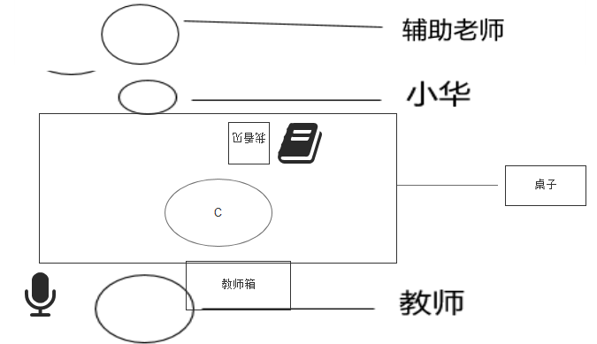 | 第六阶段 主动发表意见 | 第一关 辅助发表意见 | 老师 小华 辅导老师 | 桌上放着中性刺激物（系统判定）和小华的沟通本，旁边句带上有“我看见”字卡。 老师拿起中性刺激物问小华，你看见什么， 并用右指指向“我看见”的句带。（腾空指一次） 辅导老师抓住小华的手翻一次沟通本，然后松开，小华的手拿到图卡， 小华独自把图卡贴到句带上“我看见”的右边。 老师回应，“是的你看见了XXX，你表现的很好” 老师递给小华奖励强化物。 | 进入界面1秒后，教师拿起中性刺激物，提示操作者点击话筒，显示“你看见什么？” 显示结束，提示操作者点击教师的手，点击后播放教师手指句带的动画。 播放结束，提示辅导老师抓住小华的手翻开沟通本。 播放结束，触发小华把图卡贴在句带，并递给教师的动画。 播放结束，提示操作者点击教师的手，播放教师接卡的动画。 播放结束，提醒操作者点击话筒，点击后话筒旁边显示“是的，你看见了XXX，你表现的很好” 显示2秒，结束后，提醒操作者点击教师的手，点击后触发教师给小华物品的动画。 播放结束，触发小华接过XXX。 播放结束，出现下一关和重做的按钮。
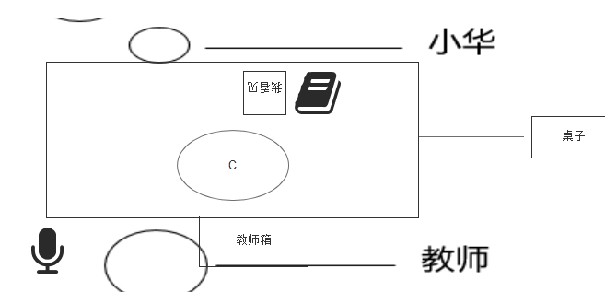 |  | 第二关 独立发表意见 | 老师 小华 | 桌上放着中性刺激物（系统判定）和小华的沟通本，旁边句带上有“我看见”字卡。 老师拿起中性刺激物问小华，你看见什么， 并用右指指向“我看见”的句带。 小华独自翻一次沟通本，拿出图卡。 小华独自把图卡贴到句带上“我看见”的右边。 老师回应，“是的你看见了XXX，你表现的很好” 老师递给小华奖励强化物。 | 进入界面1秒后，教师拿起中性刺激物，提示操作者点击话筒，显示“你看见什么？” 显示结束，提示操作者点击教师的手，点击后播放教师手指句带的动画。 播放结束，触发小华把字卡和图卡贴在句带，并递给教师的动画。 播放结束，提示操作者点击教师的手，播放教师接卡的动画。 播放结束，提醒操作者点击话筒，点击后话筒旁边显示“是的，你看见了XXX，你表现的很好” 显示2秒，结束后，提醒操作者点击教师的手，点击后触发教师给小华物品的动画。 播放结束，触发小华接过XXX。 播放结束，出现下一关和重做的按钮。
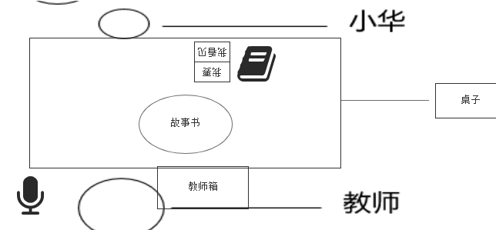 |  | 第三关 区分问句 | 老师 小华 | 桌上放着中性刺激物（系统判定）和小华的沟通本，旁边句带上自上而下为“我要”“我看到”字卡。 小华拿出喜欢物品的图卡贴在“我要”字卡后面，递给老师。 老师复述句子递给小华相应物品。 老师又问小华你看见什么， 小华翻开沟通本，拿出故事书的图卡，贴到句型条上。 老师说，是的你看见了故事书。并表扬"你表现的很棒” 老师从教师箱拿出奖励强化物，递给小华。 | 进入界面1秒后，触发小华把图卡贴在“我要”右边句带，并递给教师的动画。 播放结束，提示操作者点击教师的手，播放教师接卡的动画。 播放结束，提醒操作者点击话筒，点击后话筒旁边显示“小华要XXX” 显示2秒，结束后，提醒操作者点击教师的手，点击后触发教师给小华物品的动画。 播放结束，触发小华接过XXX。 播放结束，提示操作者点击话筒，显示“你看见什么？” 显示结束，触发小华把字卡和图卡贴在句带，并递给教师的动画。 播放结束，提示操作者点击教师的手，播放教师接卡的动画。 播放结束，提醒操作者点击话筒，点击后话筒旁边显示“是的，你看见了XXX，你表现的很好” 显示2秒，结束后，提醒操作者点击教师的手，点击后触发教师给小华物品的动画。 播放结束，触发小华接过XXX。 播放结束，出现下一关和重做的按钮。
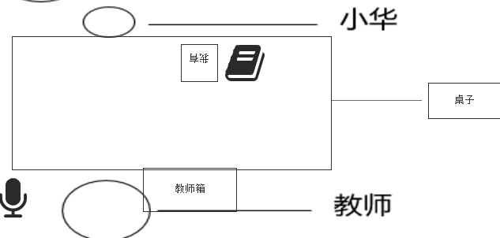 |  | 第四关 情境泛化 | 妈妈 小华 | 在公园里，有树木、小狗、花朵。 小华右手拿着沟通本 沟通本里有图卡（只有三种：树木、小狗、花朵）和字卡。 小华翻开沟通本，拿出“我看见了”字卡，再拿出XXX图卡，一起递给妈妈，妈妈接过后，说：“是的，你看到了XXX”并对小华微笑并表扬“你表现的很好” 小华翻开沟通本，拿出“我要”再拿出XXX图卡，一起递给妈妈，妈妈接过后，说：“好的，小华要XXX” 妈妈给小华奖励强化物 | 进入界面1秒后，触发小华把字卡和图卡粘在沟通本上，并递给妈妈的动画。 播放结束，提示操作者点击妈妈的手，点击后妈妈接过图卡的动画。 播放结束，提示操作者点击话筒，此时妈妈要微笑显示“是的，你看到了XXX，你表现的很好。” 显示结束，触发小华翻开沟通本，拿出字卡和图卡，一起递给妈妈的动画。 播放结束，提示操作者点击妈妈的手，点击后，妈妈接过的动画。 播放结束，提示操作者点击话筒，点击后，显示“好的，小华要XXX” 显示2秒，结束后，提醒操作者点击妈妈的手，点击后触发男给小华的动画。 播放结束，触发小华接过XXX。 播放结束，出现重做的按钮。

